Завд. 2
Довжина дошки, см | кільк на деталь
 |  | 1 | 2
70 | 5 | 3 | 2
80 | 3 | 1 | 2
копій |  | 100 | 100
Довж. відходів |  | 1000 | 0 | <= «=(300-(D3*$A$3+D4*$A$4))*D5»
Кіль. 3м дошок

Кількість полок | 100

Довж всіх відходів | 1000 | <= | «=SUM(C6:D6)»
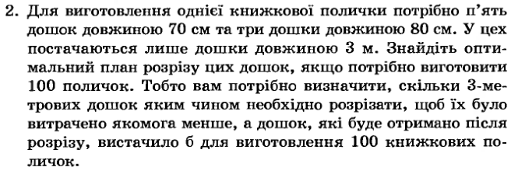
Кільк. 70 | 500 | <= | «=C3*C$5+D3*D$5»
Кільк 80 | 300 | <= | «=C4*C$5+D4*D$5»

